Главная
PL25R. Прайс-лист 2024 на электронные системы управления

ОГЛАВЛЕНИЕ
Наименование | Ссылка на страницу

∎ Температурные контроллеры

 |  | Р-КИ230

∎ Контроллер испарителя для управления 1 шаговым ЭРВ |  | Р-КИ31

∎ Контроллер испарителя для управления 2 шаговыми ЭРВ |  | Р-КИ32

∎ Контроллер производительности(ЦХМ и КД) |  | Р-КП301

∎ Контроллер чиллера |  | Р-КЧ101

∎ Контроллер инженерных систем магазина «Умный щит» |  | Р-УЩ101

∎ Расширительный модуль для холодильных контроллеров Ридан |  | Р-РМ107

∎ Блоки централизованного управления |  | Р-МС101

 |  | Р-МС201

∎ Датчики и аксессуары |  | Аксессуары

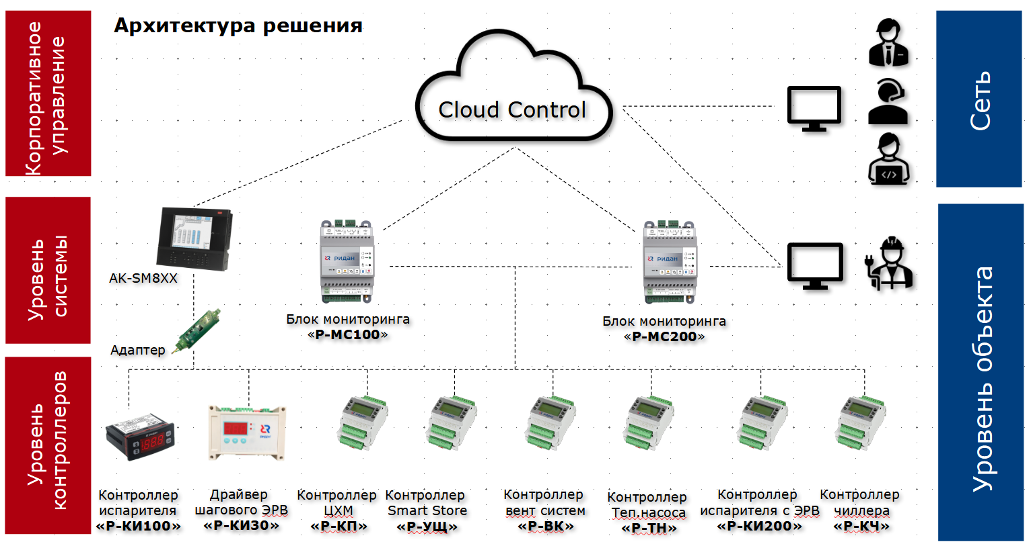

Р-КИ230
Код | Тип | Описание | Прайс лист
 |  |  | EUR без НДС | EUR с НДС
084B8692RI1 | Р-КИ 230 | Контроллер температуры, 3 реле, встроенный Modbus (промпак по 50 шт.) | 22 | 26.4
084B8692R1 | Р-КИ 230 | Контроллер температуры, 3 реле, встроенный Modbus + 2 датчика | 27 | 32.4
080G5307R | Р-ДТ 10К2 | Датчик температуры NTC (10 кОм, 2 м) | 2 | 2.4
080G5304R | Р-ДТ 10К3 | Датчик температуры NTC (10 кОм, 3 м) | 2.2 | 2.64
080G5305R | Р-ДТ 10К35 | Датчик температуры NTC (10 кОм, 3.5 м) | 2.4 | 2.88
080G5306R | Р-ДТ 10К4 | Датчик температуры NTC (10 кОм, 4 м) | 2.6 | 3.12

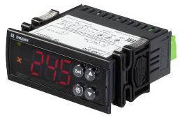

Р-КИ230

Р-КИ31
Код | Тип | Описание | Прайс лист
 |  |  | EUR без НДС | EUR с НДС
080G5300R | Р-КИ 31 | Контроллер испарителя для 1хETS + датчик NTC 10 кОм 4 м 1 шт. в комплекте | 400.0 | 480.0
Дополнительные аксессуары
080G5301R | Р-ДД 420Н1 | Преобразователь давления ( -1...16 бар, 4-20 мА ) + кабель для подключения 1,5 м в комплекте | 85.0 | 102.0
080G5302R | Р-ДТ 10К4 | Датчик температуры NTC 10 кОм, 4 м | 20.0 | 24.0
080G5403R | DR-30-24 | Блок питания 220/24 | 25.0 | 30.0
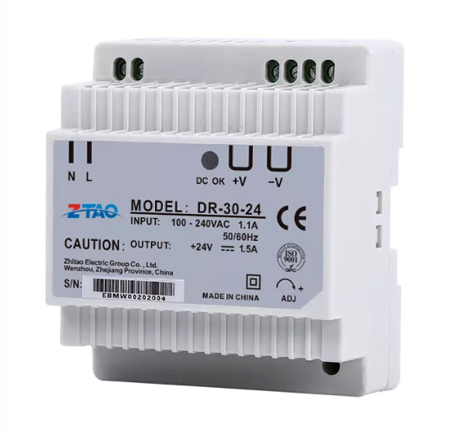

Р-ДД 420Н1
Р-ДТ10К4
Блок питания

Р-КИ31

Р-КИ32
Код | Тип | Описание | Прайс лист
 |  |  | EUR без НДС | EUR с НДС
080G5400R | Р-КИ 32 | Контроллер испарителя для 2хETS6 + датчик температуры (3 шт.) + трансформатор в комплекте | 150.0 | 180.0
Дополнительные аксессуары
080G5401R | Р-ДД 545Н | Преобразователь давления (0...20 бар, 0,5-4,5 В)+ кабель для подключения в комплекте | 85.0 | 102.0
080G5402R | Р-ДТ 10К3 | Датчик температуры (NTC 10 кОм, 3 м) | 20.0 | 24.0

Р-ДД545Н
Р-ДТ 10К3

Р-КИ 32

Р-КП301
Код | Тип | Описание | Прайс лист
 |  |  | EUR без НДС | EUR с НДС
080G0289R1 | Р-КП 301 | Контроллер производительности | 240.0 | 288.0
Дополнительные аксессуары
060G0090R | Р-ДД 420Н | Датчик низкого давления (-1 – 12 бар, 4...20мА) с кабелем 2 м в комплекте | 60.0 | 72.0
060G0091R | Р-ДД 420В | Датчик высокого давления (-1-34 бар,4...20мА) с кабелем 2 м в комплекте | 60.0 | 72.0
080G5305R | Р-ДТ 10К35 | Датчик температуры окр. Cреды (NTC, 3.5m) | 2.4 | 2.9
080G5403R | DR-30-24 | Блок питания 220/24 | 25.0 | 30.0
080G0290R | Р-РМ 107 | Расширительный модуль | 85.0 | 102.0
191U0311R | Р-АКП-301 | Адаптер контроллера Р-КП/УЩ | 59.0 | 70.8
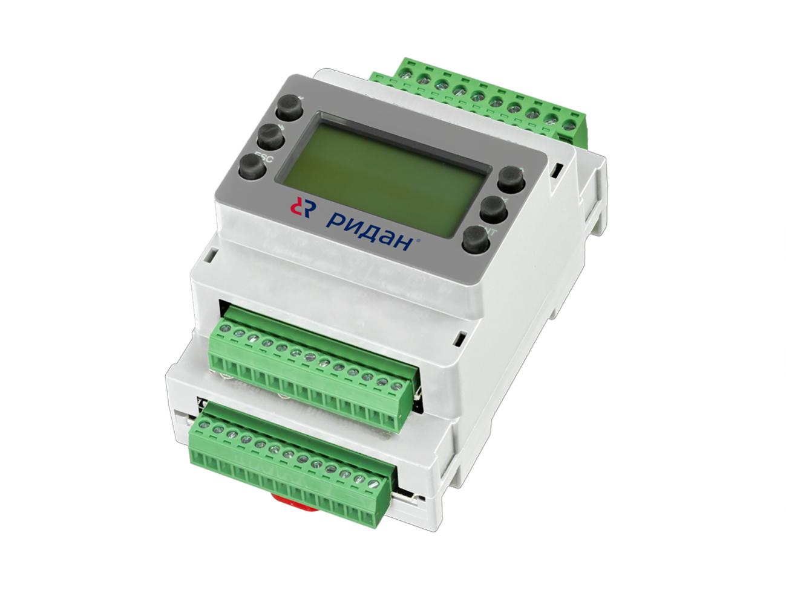 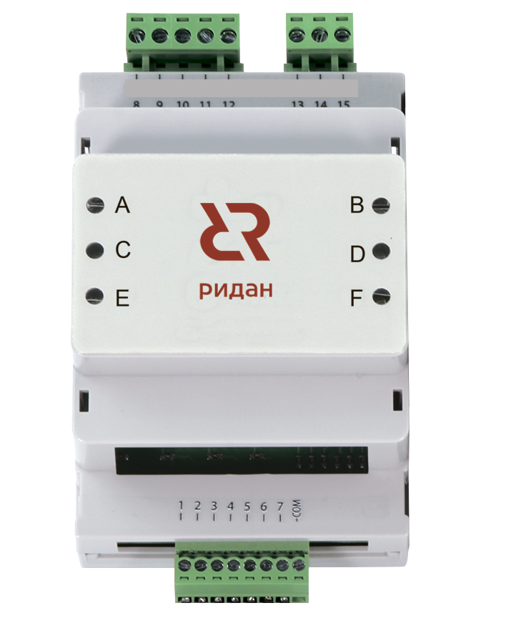 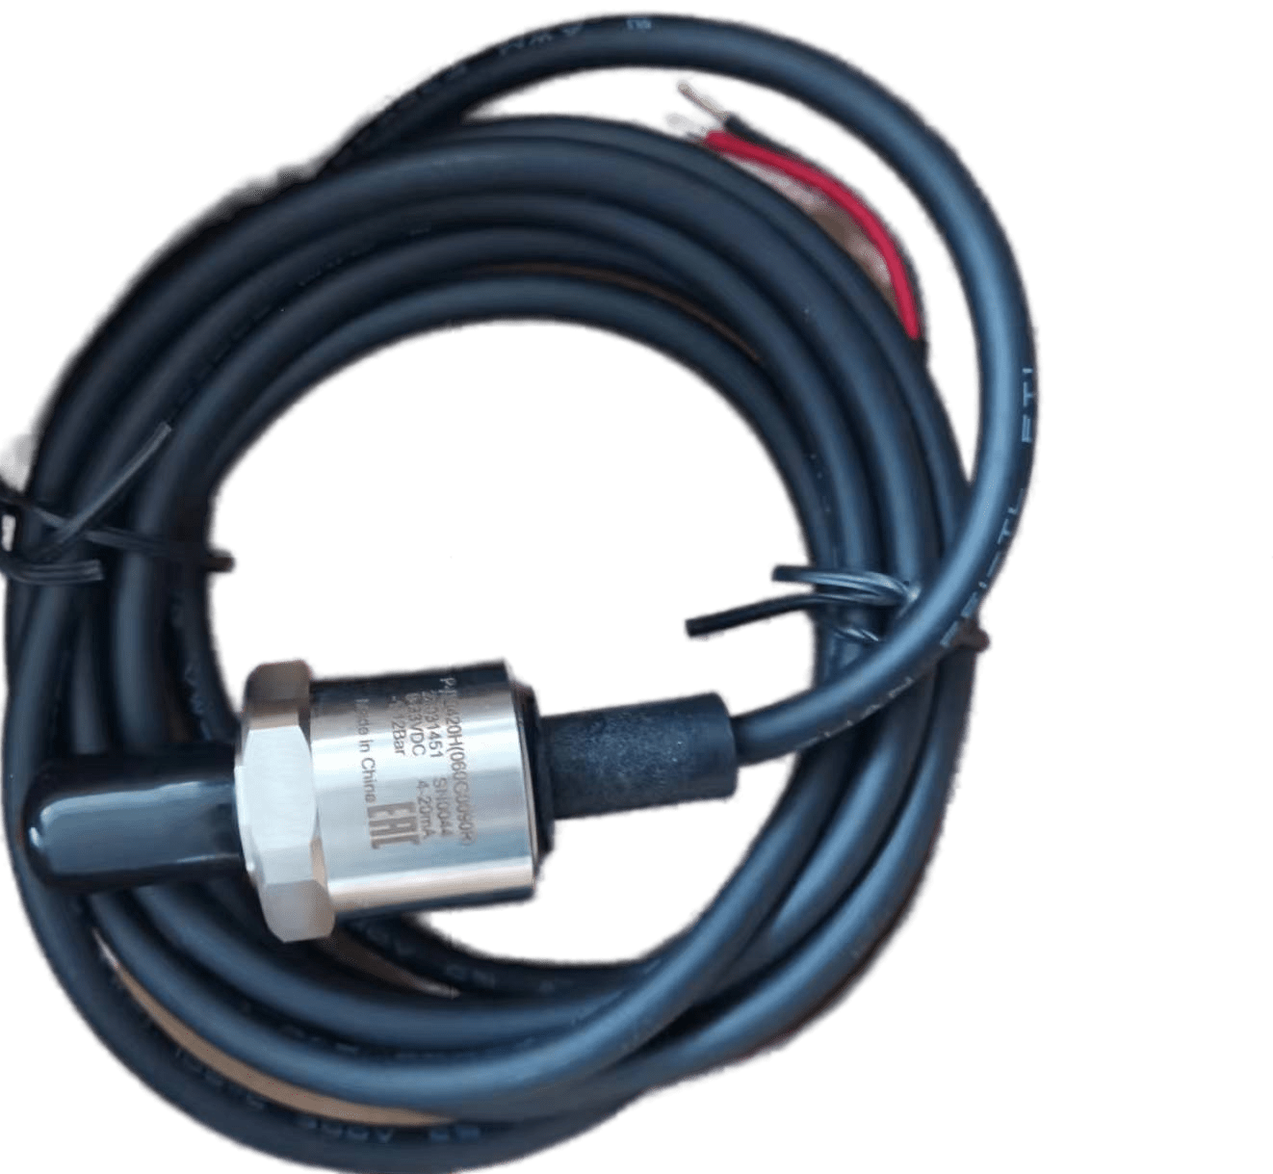 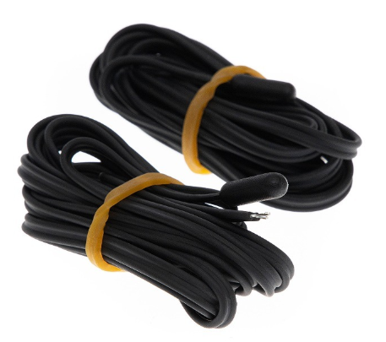

Р-КП301
Блок питания
Р-РМ107
Р-АКП301
Р-ДТ10К35
Р-ДД420Н/В

Р-КЧ101
Код | Тип | Описание | Прайс лист
 |  |  | EUR без НДС | EUR с НДС
080G0294R1 | Р-КЧ 101 | Контроллер чиллера | 240.0 | 288.0
Дополнительные аксессуары
080G5403R | DR-30-24 | Блок питания 220/24 | 25.0 | 30.0

Блок питания

Р-КЧ101

Р-УЩ101
Код | Тип | Описание | Прайс лист
 |  |  | EUR без НДС | EUR с НДС
080G0292R1 | Р-УЩ 101 | Контроллер управления инженерными системами «Умный щит» | 280.0 | 336.0
Дополнительные аксессуары
080G5305R | Р-ДТ 10К35 | Датчик температуры NTC 10кОм,3,5м | 2.4 | 2.9
080G5403R | DR-30-24 | Блок питания 220/24 | 25.0 | 30.0
080G0290R | Р-РМ 107 | Расширительный модуль | 85.0 | 102.0
191U0311R | Р-АКП-301 | Адаптер контроллера Р-КП/УЩ | 59.0 | 70.8

Блок питания
Р-ДТ 10К35
Р-УЩ101
Р-РМ107
Р-АКП301

Р-РМ107
Код | Тип | Описание | Прайс лист
 |  |  | EUR без НДС | EUR с НДС
080G0290R | Р-РМ 107 | Расширительный модуль | 85.0 | 102.0

Р-РМ107

Р-МС101
Код | Тип | Описание | Прайс лист
 |  |  | EUR без НДС | EUR с НДС
080Z4024R | Р-МС 101 | Блок централизованного управления «легкий мониторинг» | 373.00 | 447.60
Дополнительные аксессуары
080G5403R | DR-30-24 | Блок питания 220/24 | 25.0 | 30.0
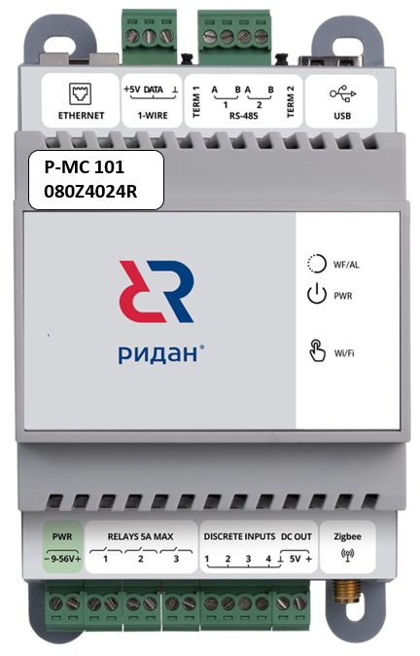

Блок питания
Р-МС101

Р-МС201
Код | Тип | Описание | Прайс лист
 |  |  | EUR без НДС | EUR с НДС
080Z4021R | Р-МС 201 | Блок централизованного управления (полноформатный) | 740.00 | 888.00
Дополнительные аксессуары
080G5403R | DR-30-24 | Блок питания 220/24 | 25.0 | 30.0

Блок питания
Р-МС201

